IVL Shareholding Structure
ผู้ถือหุ้นหลัก ณ วันที่ 30 กันยายน 2562
ลำดับที่ | ผู้ถือหุ้น | จำนวนหุ้น | ร้อยละ
1 | INDORAMA RESOURCES LTD.1 | 3,504,991,318 | 62.43
2 | BANGKOK BANK PLC. | 270,905,264 | 4.83
3 | THAI NVDR LTD. | 266,309,710 | 4.74
4 | SOUTH EAST ASIA UK (TYPE C) NOMINEES LIMITED | 194,962,046 | 3.47
5 | CANOPUS INTERNATIONAL LIMITED1 | 130,000,000 | 2.32
6 | STATE STREET EUROPE LIMITED | 80,655,471 | 1.44
7 | SOCIAL SECURITY OFFICE | 45,531,760 | 0.81
8 | GIC PRIVATE LIMITED | 34,235,390 | 0.61
9 | VAYU 1 BY MFC | 25,883,800 | 0.46
10 | VAYU 1 BY KTB | 25,883,800 | 0.46
11 | PROVIDENT FUND OF ELECTRICITY GENERATING AUTHORITY STAFFS | 23,321,700 | 0.42
12 | J.P. MORGAN BANK LUXEMBOURG S.A. LEND | 16,614,501 | 0.30
13 | ผู้ถือหุ้นอื่น | 995,257,148 | 17.73
 | จำนวนหุ้นรวม | 5,614,551,908 | 100.00
หมายเหตุ: 1 Group of Lohia Family |  | จำนวนหุ้น | ร้อยละ
 | - INDORAMA RESOURCES LTD.* | 3,504,991,318 | 62.43
 | - CANOPUS INTERNATIONAL LIMITED** | 130,000,000 | 2.32
 | - MR. ALOKE LOHIA | 1,000,010 | 0.02
 | - MR. ANUJ LOHIA | 10 | 0.00
* ถือครองโดย Canopus International Limited ร้อยละ 99.98
** Mr. Aloke Lohia และสมาชิกครอบครัวมีสิทธิในการออกเสียงถึงร้อยละ 76 และส่วนได้เสียในทุนถึงร้อยละ 50 ใน
Canopus International Limited ในขณะที่สิทธิในการออกเสียงที่เหลือที่ร้อยละ 24 และ ร้อยละ 50 ของส่วนได้เสียในทุน
ได้รับการควบคุมอย่างมีประสิทธิภาพเพื่อผลประโยชน์ของ Mr. Sri Prakash Lohia และสมาชิกครอบครัว
*** การถือหุ้นของ Mr. Aloke Lohia ในบริษัทผ่านครอบครัวในการถือครองหุ้นใน Canopus International Limited มีมากกว่า 25 เท่าของ
อัตราเงินเดือนพื้นฐานรายปี
โครงสร้างผู้ถือหุ้นของบริษัท

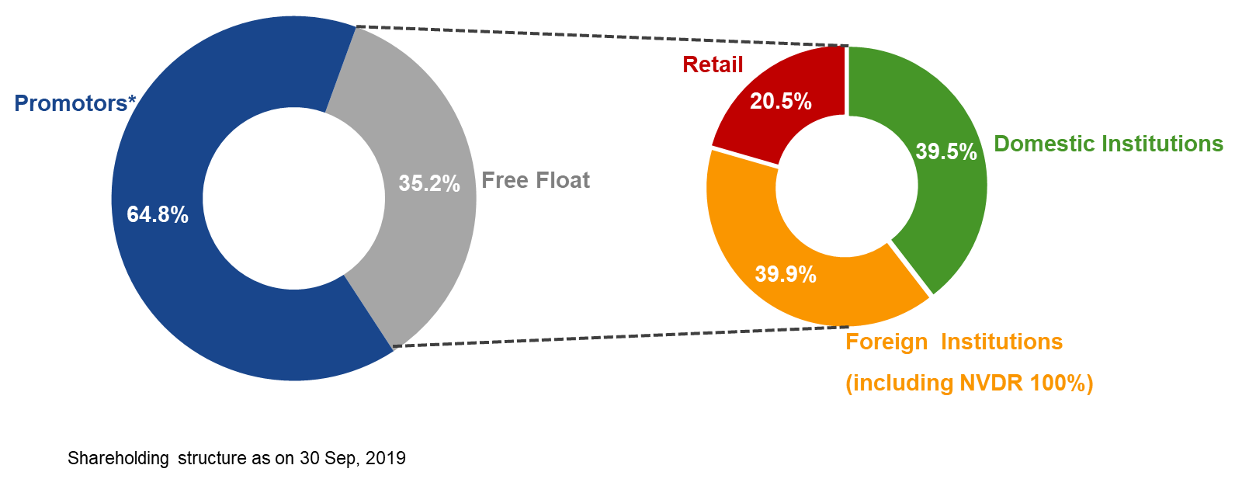
 |  |  |  | - Bangkok Insurance PCL.

โครงสร้างการถือหุ้น ณ วันที่ 30 กันยายน 2562

The Stock Exchange of Thailand (SET) Market Insight (กันยายน 2562)
จำนวนบริษัทจดทะเบียนใน SET: 548
Total market capitalization ของ SET = 16.9 พันล้านบาท
Daily average turnover ของ SET ม.ค.-ก.ย.62 = ~53 ร้อยล้านบาท
Daily average turnover ม.ค.-ก.ย.62 ของ IVL = ~1.0 ร้อยล้านบาท
Daily average turnover ม.ค.-ก.ย.62 เป็นร้อยละต่อ SET ของ IVL = ~ร้อยละ 2.0
Foreign Shareholding limit ของ IVL: ร้อยละ 100
ที่มา: เว็บไซต์ของ SET และ IVL

